data-since-2004
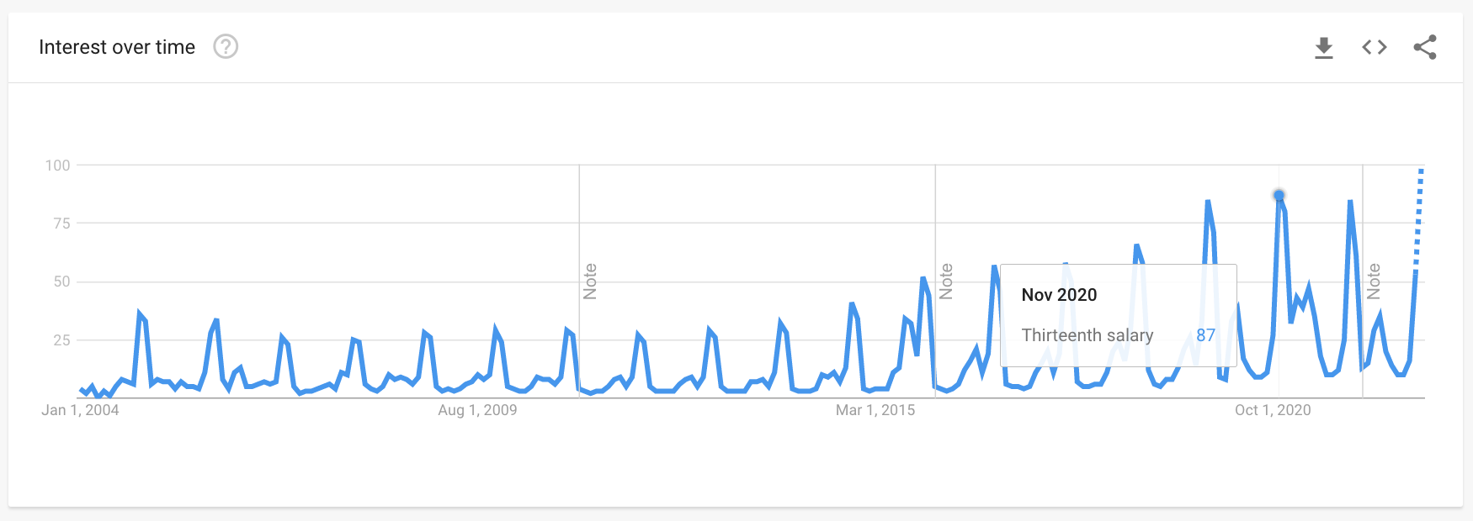

#PraTodosVerem: gráfico feito na ferramenta Google Trends mostra a oscilação de interesse por “décimo terceiro” desde 2004, quando inicia a série histórica do Google.
https://trends.google.com/trends/explore?date=all&geo=BR&q=%2Fm%2F0gvtpf5

